상품제안서
헬프맨 휴대용 아이스쿨링 선풍기 | 상품코드: F26367

 |  |  |  |  |  |  | 02-412-0044 | www.easy1.co.kr
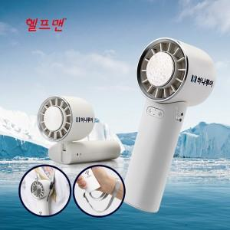

【상세/제작정보】 | *박스 수량: 1박스 당 50개 / 박스 당 배송비 5,500원 별도

【인쇄/포장옵션】 | 레이저, 풀칼라, 개별인쇄 / 포장지포장

【공급단가】 | 수량 | 100~ | 300~ | 500~ | 1,000~ | 3,000~
*VAT별도 | 단가 | 14,880원 | 14,630원 | 14,260원 | 14,010원 | 13,640원

【상품 URL】 | http://www.easy1.co.kr/src/goods_detail.php?gdno=26367

